상품제안서
양키캔들 하모니캔들워머 모던미니세트 | 상품코드: S13226

 |  |  |  |  |  |  | 02-713-8555 | www.synergygift.co.kr
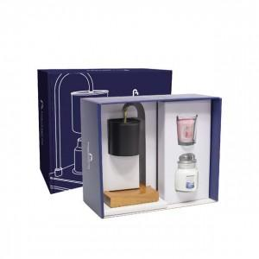 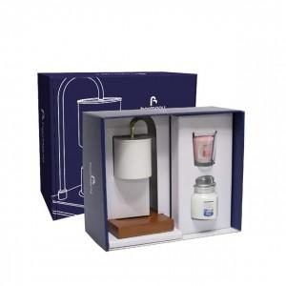

【상세/제작정보】

【인쇄/포장옵션】 | 실크, 스티커 / 포장지포장

【공급단가】 | 수량 | 20~ | 100~ | 300~ | 500~ | 1,000~
*VAT별도 | 단가 | 39,750원 | 39,110원 | 38,160원 | 37,200원 | 36,570원

【상품 URL】 | https://www.synergygift.co.kr:443/src/goods_detail.php?gdno=19347

